ДАШБОРД
Бюджет МО Бузулукский район Оренбургской области на 2020-2022 годы

Доходы в динамике (тыс.руб.)
 | Итог
МП "Развитие муниципальной политики" . | 161433.6
МП "Развитие системы образования Бузулукского района" | 1736281.1
МП " Обеспечение жильем молодых семей в Бузулукском районе". | 7108.7
МП "Защитник Отечества" . | 598
МП "Обеспечение качественными услугами ЖКХ". | 9986.7
"Поддержка и развитие казачьих обществ на территории муниципального образования Бузулукский район Оренбургской области | 155
МП "Дополнительные меры поддержки жителей Бузулукского района в области охраны здоровья". | 257
МП "Развитие системы градорегулирования в Бузулукском районе". | 533.3
МП "Обеспечение правопорядка на территории Бузулукского района". | 522.2
МП " Развитие культуры и искусства Бузулукского района". | 155844.6
МП "Развитие физической культуры, спорта и туризма в Бузулукском районе". | 35045.7
МП "Экономическое развитие муниципального образования Бузулукский район" . | 14041.4
МП " Повышение эффективности управления муниципальной собственностью в Бузулукском районе". | 85826.5
МП "Развитие сельского хозяйства и регулирование рынков сельскохозяйственной продукции, сырья и продовольствия Бузулукского района" . | 12720.1
Муниципальная программа «Развитие транспортной системы Бузулукского района». | 4726.7
МП "Защита населения и территории от чрезвычайных ситуаций природного и техногенного характера в муниципальном образовании Бузулукский район". | 12715.1
МП"Управление муниципальными финансами и муниципальным долгом Бузулукского района". | 623345
МП "Противодействие экстремизму и гармонизация межэтнических и межконфессиональных отношений на территории муниципального образования Бузулукский район". | 169
МП "О мерах по противодействию терроризму на территории муниципального образования Бузулукский район". | 911.4
МП "Создание системы кадастра недвижимости и управления земельно-имущественным комплексом на территории Бузулукского района". | 4509.7
МП "О противодействии коррупции в Бузулукском районе". | 51
МП "Повышение безопасности дорожного движения в муниципальном образовании Бузулукский район". | 520
Муниципальная программа «Улучшение условий и охраны труда в муниципальном образовании Бузулукский район». | 20
МП «Обеспечение жильем работников бюджетной сферы». | 1337.7
непрограммные расходы. | 53401.3
Муниципальная программа «Комплексные меры противодействия злоупотреблению наркотиками и их незаконному обороту в Бузулукском районе» | 375
Муниципальные программы (%)

 | Налоговые и неналоговые доходы. | Безвозмездные поступления.
план 2022г. | 233395.1 | 775830.1
факт 2020г. | 269382.8 | 637321.8
факт 2021г. | 277200.4 | 705325.6

Структура расходов (%)

 | доля расходов 2020 год | доля расходов 2021 год | доля расходов 2022 год
Общегосударственные вопросы | 1095.0% | 1035.0% | 1178.0%
Нац. оборона | 100.0% | 100.0% | 100.0%
Нац. безопасность | 75.0% | 54.0% | 62.0%
ЖКХ | 214.0% | 93.0% | 61.0%
Нац. экономика | 114.0% | 87.0% | 276.0%
Культура | 502.0% | 461.0% | 445.0%
Образование | 5772.0% | 5764.0% | 5955.0%
Здравоохранение | 1.0% | 1.0% | 1.0%
Социальная политика | 457.0% | 389.0% | 418.0%
МБ трансферты | 1598.0% | 1989.0% | 1472.0%
Физическая культура | 132.0% | 91.0% | 133.0%

 | Общегосударственные вопросы. | Нац. оборона. | Нац. безопасность. | Нац. экономика. | ЖКХ. | Образование. | Культура. | Здравоохранение. | Социальная политика. | Физическая культура. | МБ трансферты.
Итог | 322830.40 | 7158.30 | 18381.50 | 48057.40 | 33760.70 | 1705834.10 | 136316.40 | 257.00 | 122408.90 | 34495.80 | 492935.40
Расходы (тыс.руб.)

Национальные проекты (тыс.руб.)
Национальные проекты (тыс.руб.)
годы | Объект | Сумма | Фото
2020 факт | Функционирование центров образования цифрового и гуманитарного профилей «Точка роста» МОБУ "Искровская СОШ" п.Искра | 1106.1 | 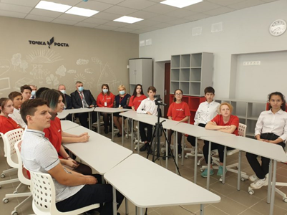
2020 факт | Капитальный ремонт спортивного зала МОБУ "Верхневязовская СОШ" с.Верхняя Вязовка | 2595.9 | 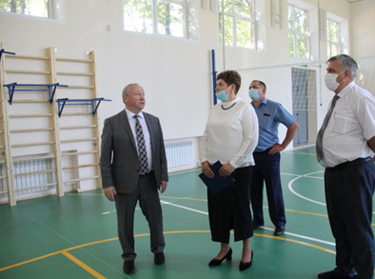
2021 факт | Капитальный ремонт спортивного зала МОБУ "Проскуринская ООШ" с.Проскурино | 2659.8 | 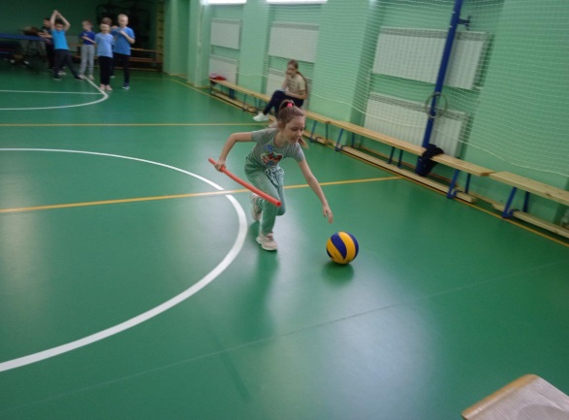
2022 план | Капитальный ремонт спортивного зала МОБУ "Сухореченская СОШ" с.Сухоречка | 2590.9 | 